ショット1(固定項目)
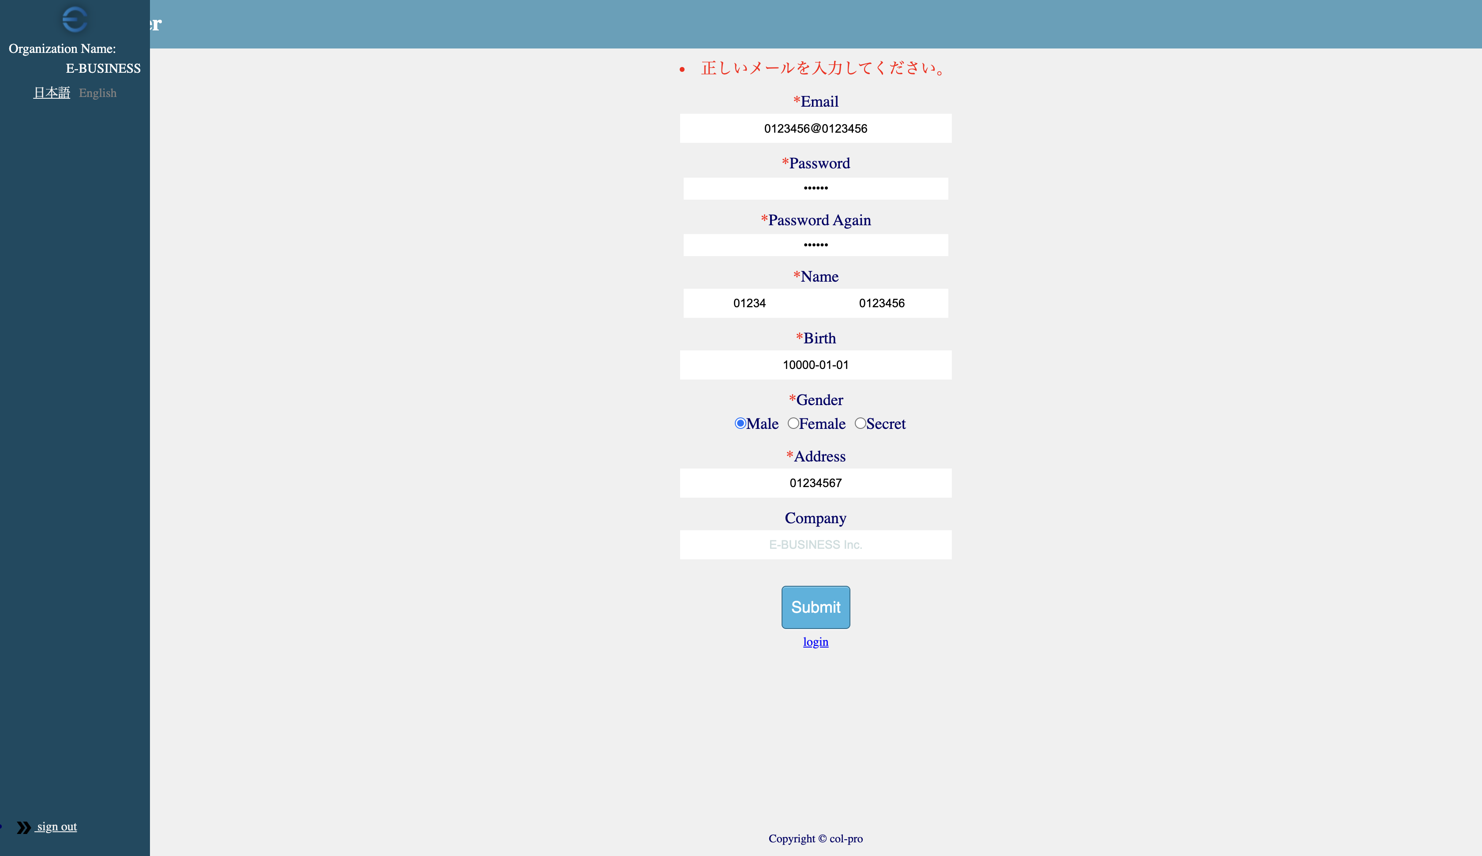

UT-USER02-E-017
UT-USER02-E-001

UT-USER02-E-003
UT-USER02-E-019
UT-USER02-E-005

UT-USER02-E-007

UT-USER02-E-009 | UT-USER02-E-013
UT-USER02-E-011 | UT-USER02-E-021

UT-USER02-E-015

UT-USER02-E-002
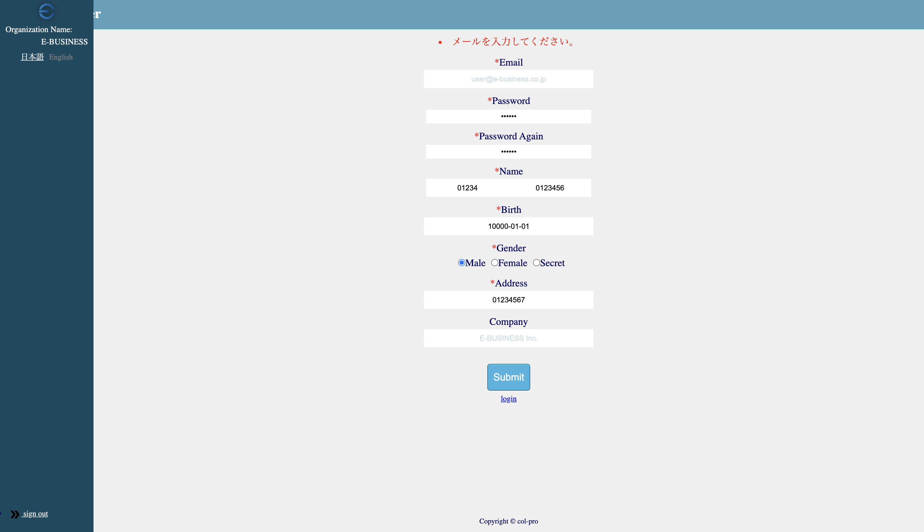

UT-USER02-E-004
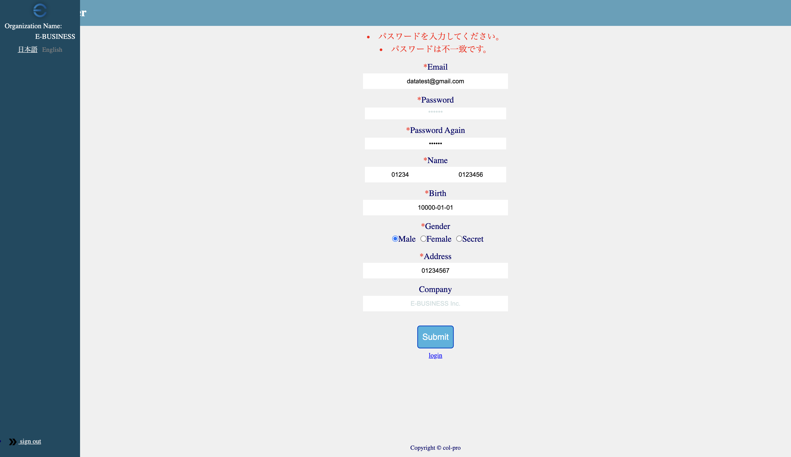

UT-USER02-E-006


UT-USER02-E-008


ショット2(生年月日)


UT-USER02-E-016


UT-USER02-E-018


UT-USER02-E-020


UT-USER02-E-022
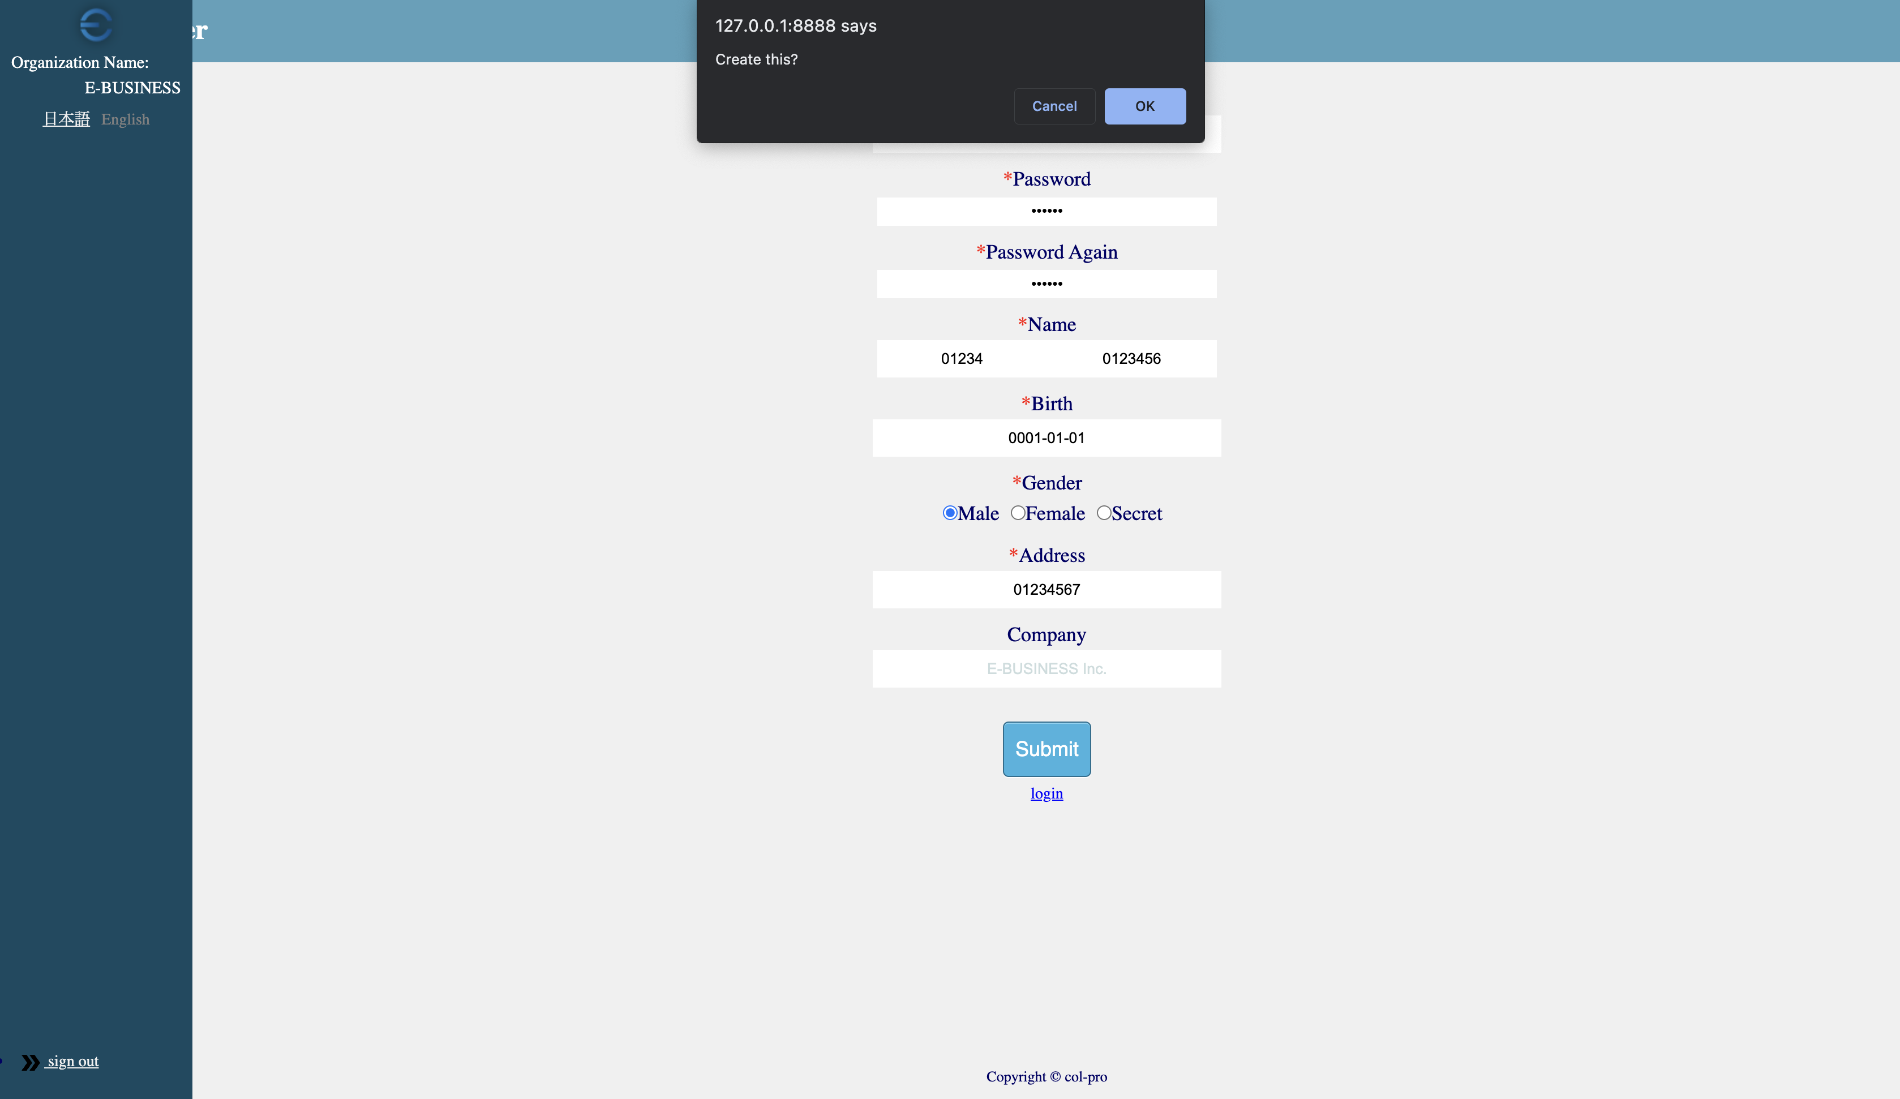

クライアント側のチェックがエラーなしなので、Confirmウインドが表示されます。

